Tutorial
PLANILHA DE CONTROLE DAS CONTAS A PAGAR

Tutorial
Janeiro
Fevereiro
Março
Abril
Maio
Junho
Julho
Agosto
Setembro
Outubro
Novembro
Dezembro

 | 1. Introdução

 | Olá

 | Seja bem vindo à planilha Olist de Controle das Contas a Pagar.
 | Neste Tutorial, você irá aprender como preencher os dados da planilha, e como entender o que cada campo significa.

 | Mas afinal, pra que serve essa planilha?
 | Ninguém merece pagar juros e multas por contas que não foram pagas na data certa não é mesmo?
 | Eu costumo dizer que esse é o pior tipo de despesa para uma empresa, pois não oferece nada de contrapartida.
 | É apenas dinheiro saindo, dinheiro que poderia ser gasto com outra coisa, como mais materiais para produção, mais produtos para
 | revenda, investir em Marketing, etc.
 | Essa planilha, serve para ajudar a controlar mais as contas que a empresa tem que pagar, de uma forma simples de entender, e bem automática
 | para que você possa perder menos tempo controlando suas contas, e focar mais no negócio da sua empresa.

 | Vamos começar?

 | Na parte superior temos os campos que devem ser preenchidos para completarmos nossa planilha.
 | Você pode navegar entre eles apenas clicando no nome de cada um.
 | Sâo eles:
Tutorial
Janeiro
Fevereiro
Março
Abril
Maio
Junho
Julho
Agosto
Setembro
Outubro
Novembro
Dezembro

 | Tutorial: É a introdução da planilha, e explicação de como ela funciona.

 | Meses do ano: São abas para controlar mês a mês, as contas a pagar da empresa.

 | 2. Preenchimento das abas dos meses, e Controle das contas a pagar

 | Vamos entender como devem ser preenchidas as abas dos meses, e como utilizar esse preenchimento para controlar as contas a pagar.

 | Em cada aba, temos a seguinte tabela:

 | Vamos entender agora, o quê significa cada campo, e mais abaixo teremos um exemplo de preenchimento da planilha.

 | Data Atual: Esse campo é atualizado automáticamente com a data atual, por isso seu computador deve estar com a data e horário em dia, pois a planilha atualiza a
 | cada dia, de acordo com a data em seu computador.

 | Data Documento: É a data de emissão da Conta a Pagar, seja Nota Fiscal, ou Boleto, nesse campo deve ser colocada a data que foi emitido o Documento de Cobrança.

 | Descrição: É a descrição da conta que irá ser paga, por exemplo "Material para Produção".

 | Fornecedor: Nesse campo deve ser colocado a quem deverá ser pago essa despesa.

 | Documento: Nesse campo, deve ser colocado o número do documento, para identificar na hora do pagamento, seja nº da Nota Fiscal, nº do Boleto, etc.

 | Vencimento: Esse é o campo mais importante da planilha, pois nesse campo, devemos por o dia em que vence o documento. Deve ser colocado no
 | formato DD/MM/AAAA.

 | Valor: Aqui colocamos o valor a ser pago do documento.

 | Estado: Nesse campo, temos que selecionar o estado do pagamento, temos as opções "Em Aberto" e "Pago".
 | Lembre-se, selecionar a opção "Pago" apenas após o pagamento ter sido efetuado com sucesso.

 | Situação: Aqui nos traz automaticamente a situação do pagamento com base na data de vencimento, e se o documento foi pago ou não.
 | Por exemplo: se o documento vence até 4 dias da data atual, esse campo aparece como "Vence em breve", se o documento vence no dia da data
 | atual, esse campo aparece como "Vence Hoje!", caso a data de vencimento seja superior a 3 dias da data atual, aparecerá "Em Dia". Caso
 | a data de vencimento já tenha passado, e no campo Estado esteja "Em Aberto" a situação aparecerá como "Vencida".
 | Caso no campo Estado tenha sido escolhido a opção "Pago" então na situação também aparecerá "Pago".

 | Abaixo temos uma tabela com as informações preenchidas conforme explicado acima.
 | A data utilizada nesse exemplo foi 27/03/2015.

 | Março | 27/03/2015

 | Data Documento | Descrição | Fornecedor | Documento | Vencimento | Valor | Estado | Situação
 | 2015-03-16 | Madeira p/ Matéria Prima | Madeirão Ltda | NF 4567 | 2015-03-31 | R$ 200.00 | Pago | Pago
 | 2015-03-16 | Tecido p/ Matéria Prima | Tecelão S.A. | NF 91254 | 2015-03-28 | R$ 191.00 | Pago | Pago
 | 2015-03-13 | Telefone e Internet | GVP Telecom | Fatura 4517653 | 2015-03-26 | R$ 120.00 | Pago | Pago
 | 2015-03-13 | Impostos (MEI) | Governo | DAS 03/2015 | 2015-03-27 | R$ 40.40 | Em Aberto | Vence Hoje!
 | 2015-03-18 | Anúncio na Internet | Facebook | Invoice 1897 | 2015-03-28 | R$ 20.00 | Pago | Pago
 | 2015-03-25 | Anúncio na Internet | Facebook | Invoice 2019 | 2015-03-31 | R$ 20.00 | Em Aberto | Em Dia
 | 2015-03-23 | Anúncio na Rua (Panfletos) | Jaime | Recibo Jaime | 2015-03-31 | R$ 30.00 | Em Aberto | Em Dia
 | 2015-03-22 | Plano Olist Pró | Olist | NFSe 1800 | 2015-03-31 | R$ 49.00 | Pago | Pago
 | 2015-03-17 | Madeira p/ Matéria Prima | Madeirão Ltda | NF 4684 | 2015-03-26 | R$ 192.00 | Pago | Pago
 | 2015-03-16 | Anúncio na Internet | Facebook | Invoice 1750 | 2015-03-26 | R$ 110.00 | Pago | Pago
 | 2015-03-06 | Aluguel | Imobiliária Wreck it Ralph | Boleto 55 | 2015-03-26 | R$ 550.00 | Pago | Pago
 | 2015-03-10 | Energia Elétrica | Copel S.A. | Fatura 158749 | 2015-03-26 | R$ 75.00 | Em Aberto | Vencida
 | 2015-03-13 | Água | Sanepar S.A. | Fatura 24785 | 2015-03-28 | R$ 40.00 | Pago | Pago
 | 2015-03-26 | Tecido p/ Matéria Prima | Casa do Tecido Ltda. | NF 294 | 2015-03-28 | R$ 41.00 | Em Aberto | Vence em breve

 | As cores da coluna Situação são feitas automaticamente, para ajudar a identificar mais rápido as situações das contas a pagar da empresa.
 | Temos as seguintes cores:
 |  | Para as contas que ainda irão vencer, que estão em dia.
 |  | Para as contas que já foram pagas.
 |  | Para as contas que irão vencer em 3 dias ou menos.
 |  | Para as contas que vencem no dia.
 |  | Para as contas que já venceram a data de pagamento, e ainda estão Em Aberto.

 | Para obter um melhor aproveitamento da planilha, utilize como parâmetro a data de vencimento do documento para cada aba.
 | Exemplo: uma NF que foi emitida em 15/03/2015, mas o vencimento dela é apenas no dia 14/04/2015, deve ser preenchida na aba do mês 04/2015.

 | 3. Filtrando a planilha.

 | As planilhas já vêm com a opção de filtro ativada, que são as setas no lado direito de cada célula.
 | Vamos exemplificar, como se quisessemos filtrar as contas pela descrição.
 | Ao clicar na seta do filtro, abre-se a seguinte lista.
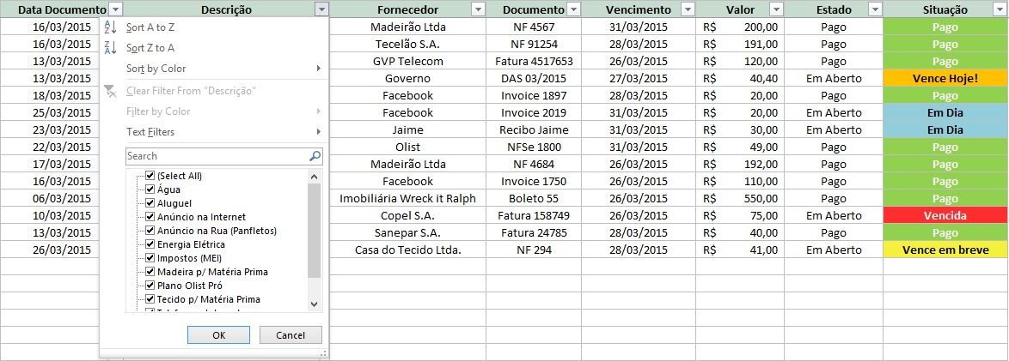

 | Nessa lista, a opção (Select All) ou (Selecionar Todos), depende do idioma no seu Excel, está selecionada, por isso a planilha está mostrando todas
 | as linhas que contêm descrição. Para filtrarmos alguma despesa específica na planilha, primeiro precisamos desmarcar essa opção.
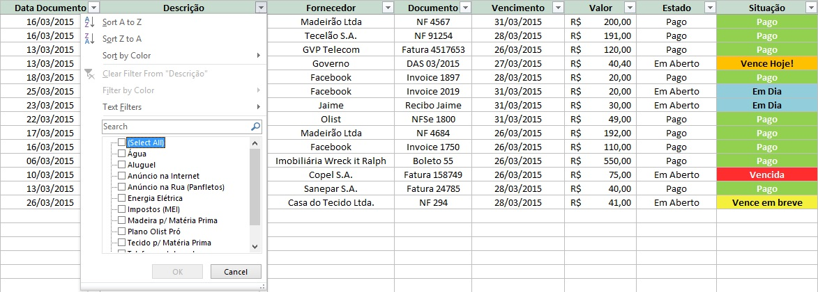

 | Após desmarcar essa opção, podemos selecionar apenas o que queremos ver na planilha.
 | Como exemplo, vamos selecionar apenas as contas de "Madeira p/ Matéria Prima", e verificar como está a situação dessas contas.
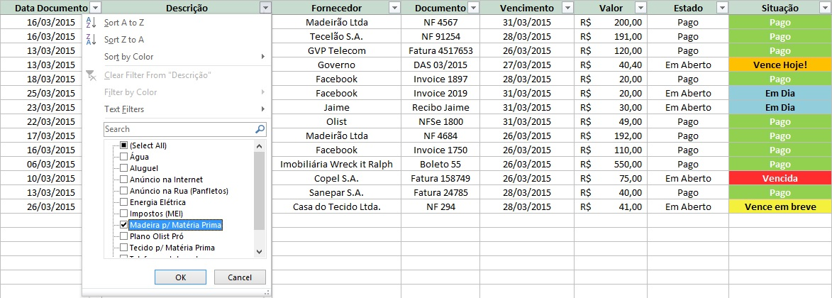

 | Após selecionar o que queremos, clicar em OK.
 | Então nossa planilha ficará da seguinte forma.

 | Com isso, podemos interpretar algumas informações, como por exemplo:
 | O único fornecedor de Madeira p/ Matéria Prima foi a Madeirão Ltda, foram feitas duas compras, uma no valor de R$ 200,00 e outra de R$ 192,00 e ambas já foram pagas.
 | Para voltar ao estado original da planilha, basta apenas selcionarmos novamente o filtro, e marcarmos a opção (Selecionar Todos).

 | Vamos Fazer outro exemplo, dessa vez vamos filtrar pela Situação da conta a pagar.
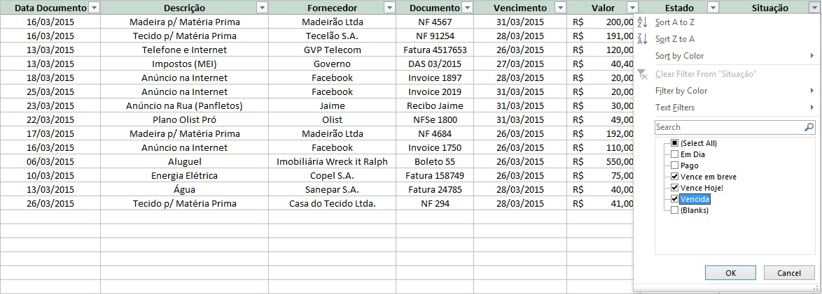

 | Aqui selecionamos apenas as contas que estão Vencidas, as que Vencem Hoje, e as que Vencem em breve.

 | Então a planilha fica dessa forma, e podemos ver apenas as contas que devem ser pagas em breve.
 | Você pode aplicar o filtro para qualquer coluna da planilha e extrair a informação que você precisa naquele momento.

 | 3. Considerações finais.

 | Esse foi o tutorial da Planilha Olist de Contas a Pagar.
 | Espero que essa planilha o ajude a manter suas contas em dia, e evitar o pagamento de juros e multas.

 | Boas Vendas!

01
CONTAS A PAGAR

Tutorial
Janeiro
Fevereiro
Março
Abril
Maio
Junho
Julho
Agosto
Setembro
Outubro
Novembro
Dezemro

 | Janeiro | 22/05/2025

 | Data N/Ffornecedor | Forma de Pagamento | Fornecedor | OS Interna | Vencimento | Valor | Estado | Situação | Boleto anexo | Comprovante de pagto
 | 2025-05-02 | PIX | RIMAR | 101 | 2025-02-01 | R$ 120.00 | Em Aberto | Vencida
 | 2025-05-03 | TRANSFERÊNCIA | VAREJO | 102 | 2025-02-02 | R$ 121.00 | Pago | Pago
 | 2025-05-04 | BOLETO | FABRICA | 103 | 2025-02-03 | R$ 122.00 | Pago | Pago

 | Pago
 | Em Aberto

02
CONTAS A PAGAR

Tutorial
Janeiro
Fevereiro
Março
Abril
Maio
Junho
Julho
Agosto
Setembro
Outubro
Novembro
Dezembro

 | Fevereiro | 22/05/2025

 | Data da Nota Fiscal | Forma de Pagamento | Fornecedor | OS Interna | Vencimento | Valor | Estado | Situação

 | Pago
 | Em Aberto

03
CONTAS A PAGAR

Tutorial
Janeiro
Fevereiro
Março
Abril
Maio
Junho
Julho
Agosto
Setembro
Outubro
Novembro
Dezembro

 | Março | 22/05/2025

 | Data da Nota Fiscal | Forma de Pagamento | Fornecedor | OS Interna | Vencimento | Valor | Estado | Situação

 | Pago
 | Em Aberto

04
CONTAS A PAGAR

Tutorial
Janeiro
Fevereiro
Março
Abril
Maio
Junho
Julho
Agosto
Setembro
Outubro
Novembro
Dezembro

 | Abril | 22/05/2025

 | Data da Nota Fiscal | Forma de Pagamento | Fornecedor | OS Interna | Vencimento | Valor | Estado | Situação
 | 2025-04-14 | PIX | MV Usinagem | 110/102 | 2025-04-30 | R$ 5,148.00 | Pago | Pago

 | Pago
 | Em Aberto

05
CONTAS A PAGAR

Tutorial
Janeiro
Fevereiro
Março
Abril
Maio
Junho
Julho
Agosto
Setembro
Outubro
Novembro
Dezembro

 | Maio | 22/05/2025

 | Data da Nota Fiscal | Forma de Pagamento | Fornecedor | OS Interna | Vencimento | Valor | Estado | Situação
 | 2025-03-03 | BOLETO | OBR | 75 | 2025-05-06 | R$ 722.11 | Pago | Pago
 | 2025-03-03 | BOLETO | OBR | 75 | 2025-05-06 | R$ 245.49 | Pago | Pago
 | 2025-04-01 | Boleto | engecer | 75 | 2025-05-12 | R$ 1,283.46 | Pago | Pago
 | 2025-04-17 | PIX | Aluguel | 0 | 2025-05-17 | R$ 1,132.50 | Pago | Pago
 | 2025-04-07 | Boleto | uniao eletrica | 0 | 2025-05-05 | R$ 508.06 | Pago | Pago
 | 2025-04-08 | Boleto | Luma | 121 | 2025-05-06 | R$ 1,443.09 | Pago | Pago
 | 2025-04-08 | Boleto | uniao eletrica | 121 | 2025-05-06 | R$ 202.86 | Pago | Pago
 | 2025-04-14 | PIX | MV Usinagem | 102 | 2025-05-19 | R$ 3,432.00 | Pago | Pago
 | 2025-04-22 | Boleto | pafafusoRudge | 121/106 | 2025-05-13 | R$ 129.27 | Pago | Pago
 | 2025-04-22 | Boleto | pafafusoRudge | 121/106 | 2025-05-13 | R$ 121.32 | Pago | Pago
 | 2025-04-22 | Boleto | pafafusoRudge | 121/106 | 2025-05-13 | R$ 5.11 | Pago | Pago
 | 2025-04-22 | Boleto | pafafusoRudge | 121/106 | 2025-05-13 | R$ 0.89 | Pago | Pago
 | 2025-04-22 | Boleto | cabos abc | 106 | 2025-05-08 | R$ 120.00 | Pago | Pago
 | 2025-04-25 | BOLETO | internox | 128 | 2025-05-16 | R$ 172.00 | Pago | Pago
 | 2025-04-28 | Pix | Emily | 0 | 2025-05-05 | R$ 1,315.00 | Pago | Pago
 | 2025-04-14 | PIX | JHJ-pintura | 130 | 2025-05-16 | R$ 200.00 | Pago | Pago
 | 2025-05-05 | Boleto | Contabilidade | 0 | 2025-05-12 | R$ 526.91 | Pago | Pago
 | 2025-05-05 | PIX | Mcsucatas | 132 | 2025-05-05 | R$ 45.00 | Pago | Pago
 | 2025-05-06 | PIX | oxiaco | 132 | 2025-05-07 | R$ 126.00 | Pago | Pago
 | 2025-05-08 | PIX | BUDRISOLDAS | 128 | 2025-05-09 | R$ 866.00 | Pago | Pago
 | 2025-05-09 | PIX | uber | 132 | 2025-05-09 | R$ 9.22 | Pago | Pago
 | 2025-05-09 | PIX | MV usinagem | 130 |  | R$ 425.00 | Em Aberto
 | 2025-05-09 | PIX | MV usinagem | 106 |  | R$ 5,000.00 | Em Aberto
 | 2025-05-12 | PIX | maquidema(cobrar mv) | 75 | 2025-05-12 | R$ 174.00 | Pago | Pago

 | Pago
 | Em Aberto

06
CONTAS A PAGAR

Tutorial
Janeiro
Fevereiro
Março
Abril
Maio
Junho
Julho
Agosto
Setembro
Outubro
Novembro
Dezembro

 | Junho | 22/05/2025

 | Data da Nota Fiscal | Forma de Pagamento | Fornecedor | OS Interna | Vencimento | Valor | Estado | Situação

 | Pago
 | Em Aberto

07
CONTAS A PAGAR

Tutorial
Janeiro
Fevereiro
Março
Abril
Maio
Junho
Julho
Agosto
Setembro
Outubro
Novembro
Dezembro

 | Julho | 22/05/2025

 | Data da Nota Fiscal | Forma de Pagamento | Fornecedor | OS Interna | Vencimento | Valor | Estado | Situação
 |  |  |  |  |  |  | Em Aberto

 | Pago
 | Em Aberto

08
CONTAS A PAGAR

Tutorial
Janeiro
Fevereiro
Março
Abril
Maio
Junho
Julho
Agosto
Setembro
Outubro
Novembro
Dezembro

 | Agosto | 22/05/2025

 | Data da Nota Fiscal | Forma de Pagamento | Fornecedor | OS Interna | Vencimento | Valor | Estado | Situação
 |  |  |  |  |  |  | Em Aberto

 | Pago
 | Em Aberto

09
CONTAS A PAGAR

Tutorial
Janeiro
Fevereiro
Março
Abril
Maio
Junho
Julho
Agosto
Setembro
Outubro
Novembro
Dezembro

 | Setembro | 22/05/2025

 | Data da Nota Fiscal | Forma de Pagamento | Fornecedor | OS Interna | Vencimento | Valor | Estado | Situação
 |  |  |  |  |  |  | Em Aberto

 | Pago
 | Em Aberto

10
CONTAS A PAGAR

Tutorial
Janeiro
Fevereiro
Março
Abril
Maio
Junho
Julho
Agosto
Setembro
Outubro
Novembro
Dezembro

 | Outubro | 22/05/2025

 | Data da Nota Fiscal | Forma de Pagamento | Fornecedor | OS Interna | Vencimento | Valor | Estado | Situação

 | Pago
 | Em Aberto

11
CONTAS A PAGAR

Tutorial
Janeiro
Fevereiro
Março
Abril
Maio
Junho
Julho
Agosto
Setembro
Outubro
Novembro
Dezembro

 | Novembro | 22/05/2025

 | Data da Nota Fiscal | Forma de Pagamento | Fornecedor | OS Interna | Vencimento | Valor | Estado | Situação

 | Pago
 | Em Aberto

12
CONTAS A PAGAR

Tutorial
Janeiro
Fevereiro
Março
Abril
Maio
Junho
Julho
Agosto
Setembro
Outubro
Novembro
Dezembro

 | Dezembro | 22/05/2025

 | Data da Nota Fiscal | Forma de Pagamento | Fornecedor | OS Interna | Vencimento | Valor | Estado | Situação

